ﾌﾟﾛｸﾞﾗﾑ
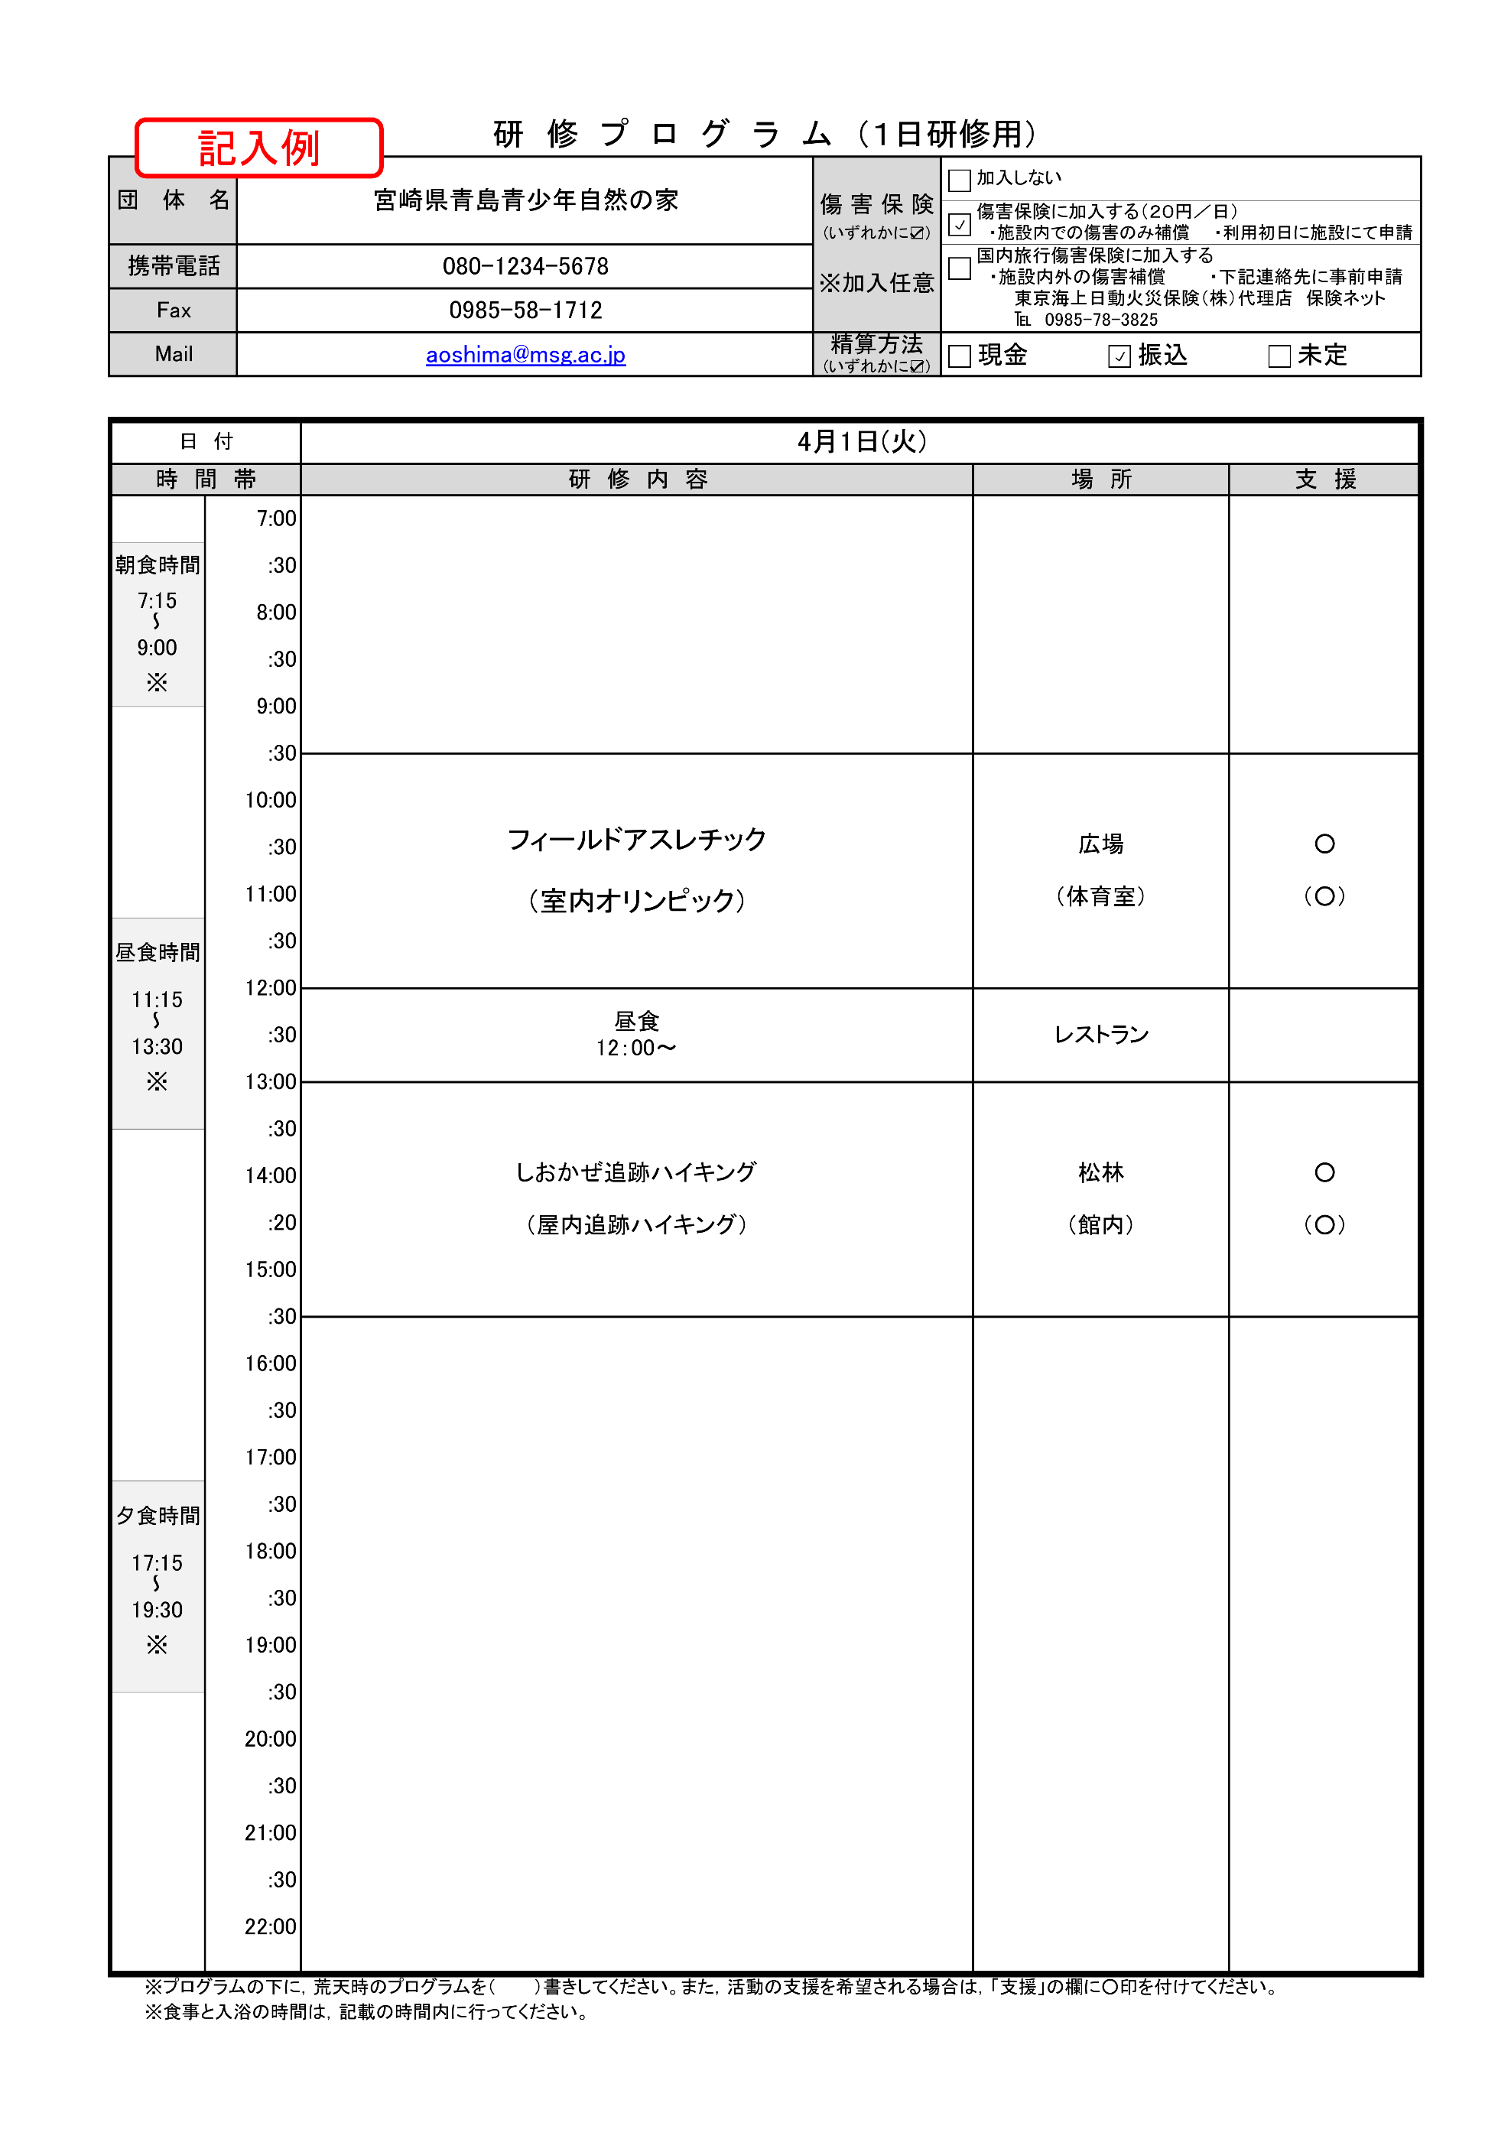
研 修 プ ロ グ ラ ム （１日研修用）
団 体 名 |  |  | 0 |  | 傷 害 保 険 (いずれかに☑) ※加入任意 | 加入しない
 |  |  |  |  |  | 傷害保険に加入する（２０円／日） ・施設内での傷害のみ補償 ・利用初日に施設にて申請
携帯電話 |  |  |  |  |  | 国内旅行傷害保険に加入する ・施設内外の傷害補償 ・下記連絡先に事前申請 東京海上日動火災保険（株）代理店 保険ネット ℡ 0985-78-3825
Fax |  |  |  |  |  |  |  |  |  | FALSE | FALSE
Mail |  |  |  |  | 精算方法 (いずれかに☑) | 現金 | 振込 |  | 未定 | FALSE | FALSE
 |  |  |  |  |  |  |  |  |  | FALSE | FALSE

日 付
時 間 帯 |  |  |  | 研 修 内 容 |  | 場 所 |  | 支 援
 |  | 7:00:00

朝食時間 |  | :30

7:15:00 |  | 8:00:00
～
9:00:00 |  | :30
※
 |  | 9:00:00

 |  | :30

 |  | 10:00:00

 |  | :30

 |  | 11:00:00

昼食時間 |  | :30

 |  | 12:00:00
11:15:00
～ |  | :30
13:30:00
※ |  | 13:00:00

 |  | :30

 |  | 14:00:00

 |  | :20

 |  | 15:00:00

 |  | :30

 |  | 16:00:00

 |  | :30

 |  | 17:00:00

夕食時間 |  | :30

 |  | 18:00:00
17:15:00
～ |  | :30
19:30:00
※ |  | 19:00:00

 |  | :30

 |  | 20:00:00

 |  | :30

 |  | 21:00:00

 |  | :30

 |  | 22:00:00

 | ※プログラムの下に，荒天時のプログラムを（ ）書きしてください。また，活動の支援を希望される場合は，「支援」の欄に○印を付けてください。
 | ※食事と入浴の時間は，記載の時間内に行ってください。

食事申込書
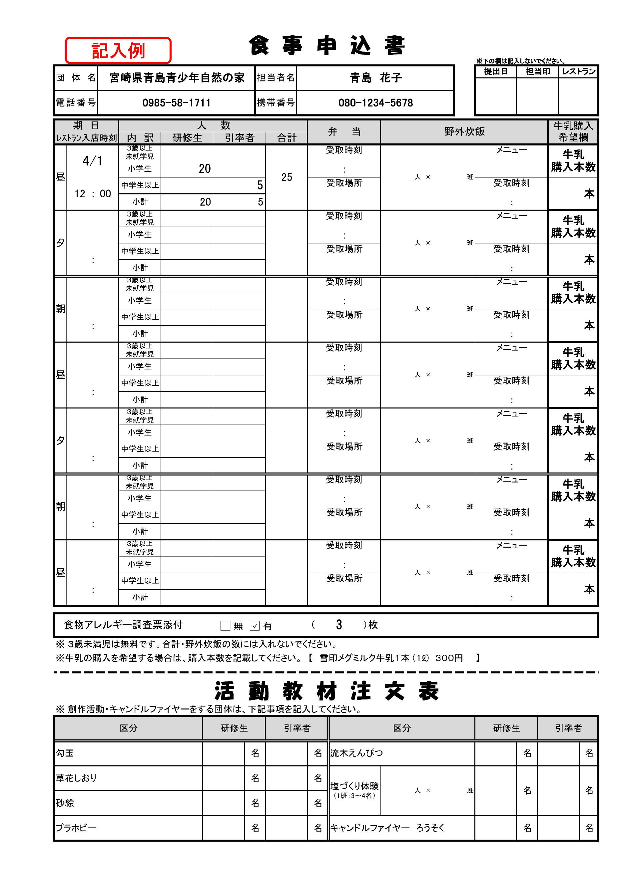
食 事 申 込 書
 |  |  |  |  |  |  |  |  |  |  |  |  |  |  |  |  |  |  | ※下の欄は記入しないでください。
団体名 |  | 0 |  |  |  |  |  | 担当者名 |  | 0 |  |  |  |  |  |  |  |  | 提出日 |  | 担当印 |  |  | レストラン

電話番号 |  | 0 |  |  |  |  |  | 携帯番号 |  | 0

期 日 |  |  | 人 数 |  |  |  |  |  |  |  | 弁 当 |  |  |  | 野外炊飯 |  |  |  |  |  |  |  | 牛乳購入 希望欄
ﾚｽﾄﾗﾝ入店時刻 |  |  | 内 訳 | 研修生 |  | 引率者 |  |  | 合計
昼 |  |  | ３歳以上 未就学児 |  |  |  |  |  |  |  | 受取時刻 |  |  |  |  | 人 | × | 班 | メニュー |  |  |  | 牛乳 購入本数

 |  |  | 小学生 |  |  |  |  |  |  |  |  |  | ：

 | ： |  | 中学生以上 |  |  |  |  |  |  |  | 受取場所 |  |  |  |  |  |  |  | 受取時刻 |  |  |  |  |  | 本

 |  |  | 小計 |  |  |  |  |  |  |  |  |  |  |  |  |  |  |  |  | ：

夕 |  |  | ３歳以上 未就学児 |  |  |  |  |  |  |  | 受取時刻 |  |  |  |  | 人 | × | 班 | メニュー |  |  |  | 牛乳 購入本数

 |  |  | 小学生 |  |  |  |  |  |  |  |  |  | ：

 | ： |  | 中学生以上 |  |  |  |  |  |  |  | 受取場所 |  |  |  |  |  |  |  | 受取時刻 |  |  |  |  |  | 本

 |  |  | 小計 |  |  |  |  |  |  |  |  |  |  |  |  |  |  |  |  | ：

朝 |  |  | ３歳以上 未就学児 |  |  |  |  |  |  |  | 受取時刻 |  |  |  |  | 人 | × | 班 | メニュー |  |  |  | 牛乳 購入本数

 |  |  | 小学生 |  |  |  |  |  |  |  |  |  | ：

 | ： |  | 中学生以上 |  |  |  |  |  |  |  | 受取場所 |  |  |  |  |  |  |  | 受取時刻 |  |  |  |  |  | 本

 |  |  | 小計 |  |  |  |  |  |  |  |  |  |  |  |  |  |  |  |  | ：

昼 |  |  | ３歳以上 未就学児 |  |  |  |  |  |  |  | 受取時刻 |  |  |  |  | 人 | × | 班 | メニュー |  |  |  | 牛乳 購入本数

 |  |  | 小学生 |  |  |  |  |  |  |  |  |  | ：

 | ： |  | 中学生以上 |  |  |  |  |  |  |  | 受取場所 |  |  |  |  |  |  |  | 受取時刻 |  |  |  |  |  | 本

 |  |  | 小計 |  |  |  |  |  |  |  |  |  |  |  |  |  |  |  |  | ：

夕 |  |  | ３歳以上 未就学児 |  |  |  |  |  |  |  | 受取時刻 |  |  |  |  | 人 | × | 班 | メニュー |  |  |  | 牛乳 購入本数

 |  |  | 小学生 |  |  |  |  |  |  |  |  |  | ：

 | ： |  | 中学生以上 |  |  |  |  |  |  |  | 受取場所 |  |  |  |  |  |  |  | 受取時刻 |  |  |  |  |  | 本

 |  |  | 小計 |  |  |  |  |  |  |  |  |  |  |  |  |  |  |  |  | ：

朝 |  |  | ３歳以上 未就学児 |  |  |  |  |  |  |  | 受取時刻 |  |  |  |  | 人 | × | 班 | メニュー |  |  |  | 牛乳 購入本数

 |  |  | 小学生 |  |  |  |  |  |  |  |  |  | ：

 | ： |  | 中学生以上 |  |  |  |  |  |  |  | 受取場所 |  |  |  |  |  |  |  | 受取時刻 |  |  |  |  |  | 本

 |  |  | 小計 |  |  |  |  |  |  |  |  |  |  |  |  |  |  |  |  | ：

昼 |  |  | ３歳以上 未就学児 |  |  |  |  |  |  |  | 受取時刻 |  |  |  |  | 人 | × | 班 | メニュー |  |  |  | 牛乳 購入本数

 |  |  | 小学生 |  |  |  |  |  |  |  |  |  | ：

 | ： |  | 中学生以上 |  |  |  |  |  |  |  | 受取場所 |  |  |  |  |  |  |  | 受取時刻 |  |  |  |  |  | 本

 |  |  | 小計 |  |  |  |  |  |  |  |  |  |  |  |  |  |  |  |  | ：

食物アレルギー調査票添付 |  |  |  |  |  |  |  |  |  |  | （ |  |  | ）枚

※ ３歳未満児は無料です。合計・野外炊飯の数には入れないでください。
※牛乳の購入を希望する場合は、購入本数を記載してください。 【 雪印メグミルク牛乳１本 (１ℓ) ３００円 】

活 動 教 材 注 文 表
※ 創作活動・キャンドルファイヤーをする団体は、下記事項を記入してください。
区分 |  |  |  |  | 研修生 |  |  |  | 引率者 |  |  | 区分 |  |  |  |  |  |  | 研修生 |  |  | 引率者
勾玉 |  |  |  |  |  |  | 名 |  |  |  | 名 | 流木えんぴつ |  |  |  |  |  |  |  |  | 名 |  |  |  | 名
草花しおり |  |  |  |  |  |  | 名 |  |  |  | 名 | 塩づくり体験 （1班：3～4名） |  |  |  | 人 | × | 班 |  |  | 名 |  |  |  | 名
砂絵 |  |  |  |  |  |  | 名 |  |  |  | 名
プラホビー |  |  |  |  |  |  | 名 |  |  |  | 名 | キャンドルファイヤー ろうそく |  |  |  |  |  |  |  |  | 名 |  |  |  | 名

食物アレルギー調査票
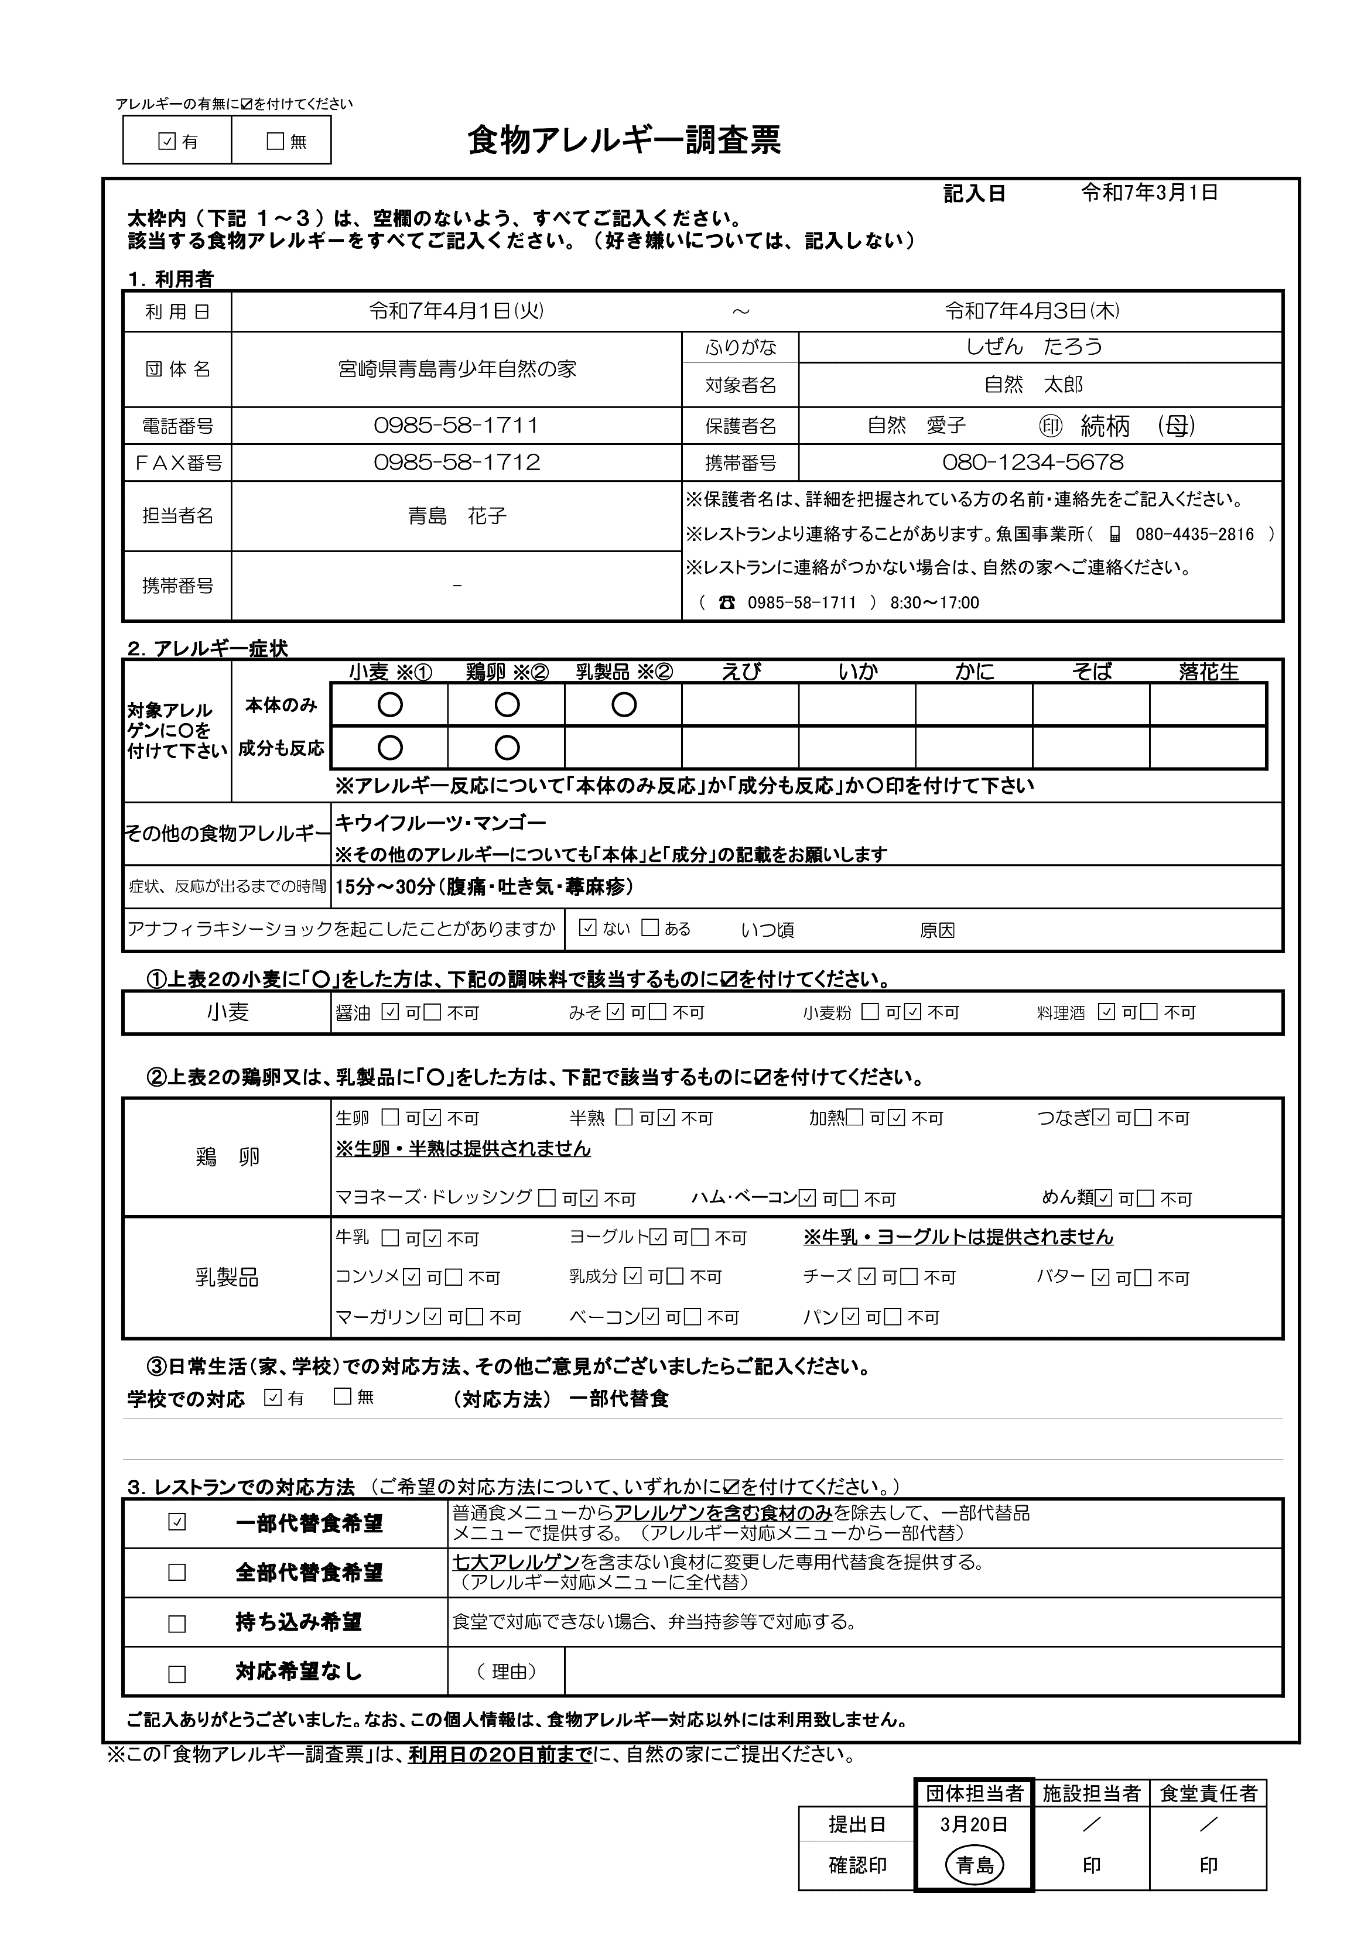
※食物アレルギーがある方のみ提出
記入例
アレルギーの有無に☑を付けてください
 |  |  | 食物アレルギー調査票

 |  |  |  |  |  |  |  | 記入日
 | 太枠内（下記 １～３）は、空欄のないよう、すべてご記入ください。
 | 該当する食物アレルギーをすべてご記入ください。（好き嫌いについては、記入しない）

 | １．利用者
 | 利 用 日 | 0 |  |  |  | ～ | 0
 | 団 体 名 | 0 |  |  |  | ふりがな
 |  |  |  |  |  | 対象者名
 | 電話番号 | 0 |  |  |  | 保護者名 |  |  | ㊞ 続柄
 | ＦＡＸ番号 |  |  |  |  | 携帯番号
 | 担当者名 | 0 |  |  |  | ※保護者名は、詳細を把握されている方の名前・連絡先をご記入ください。
 |  |  |  |  |  | ※レストランより連絡することがあります。魚国事業所（ 📱 080-4435-2816 ）
 | 携帯番号 | 0 |  |  |  | ※レストランに連絡がつかない場合は、自然の家へご連絡ください。
 |  |  |  |  |  | （ ☎ 0985-58-1711 ） 8:30～17:00

 | ２．アレルギー症状
 | 対象アレルゲンに〇を付けて下さい |  | 小麦 ※① | 鶏卵 ※② | 乳製品 ※② | えび | いか | かに | そば | 落花生
 |  | 本体のみ
 |  | 成分も反応
 |  |  | ※アレルギー反応について「本体のみ反応」か「成分も反応」か〇印を付けて下さい
 | その他の食物アレルギー
 |  |  | ※その他のアレルギーについても「本体」と「成分」の記載をお願いします
 | 症状、反応が出るまでの時間
 | アナフィラキシーショックを起こしたことがありますか |  |  |  |  | いつ頃 |  | 原因

 | ①上表２の小麦に「○」をした方は、下記の調味料で該当するものに☑を付けてください。
 | 小麦 |  | 醤油 |  | みそ |  | 小麦粉 |  | 料理酒

 | ②上表２の鶏卵又は、乳製品に「○」をした方は、下記で該当するものに☑を付けてください。
 | 鶏 卵 |  | 生卵 |  | 半熟 |  | 加熱 |  | つなぎ
 |  |  | ※生卵・半熟は提供されません
 |  |  | マヨネーズ･ドレッシング |  |  | ハム･ベーコン |  |  | めん類
 | 乳製品 |  | 牛乳 |  | ヨーグルト |  | ※牛乳・ヨーグルトは提供されません
 |  |  | コンソメ |  | 乳成分 |  | チーズ |  | バター
 |  |  | マーガリン |  | ベーコン |  | パン

 | ③日常生活（家、学校）での対応方法、その他ご意見がございましたらご記入ください。
 | 学校での対応 |  |  | （対応方法）

 | ３．レストランでの対応方法 （ご希望の対応方法について、いずれかに☑を付けてください。）
 |  | 一部代替食希望 |  | 普通食メニューからアレルゲンを含む食材のみを除去して、一部代替品 メニューで提供する。（アレルギー対応メニューから一部代替）
 |  | 全部代替食希望 |  | 七大アレルゲンを含まない食材に変更した専用代替食を提供する。 （アレルギー対応メニューに全代替）
 |  | 持ち込み希望 |  | 食堂で対応できない場合、弁当持参等で対応する。
 |  | 対応希望なし |  | （ 理由）

 | ご記入ありがとうございました。なお、この個人情報は、食物アレルギー対応以外には利用致しません。

※この「食物アレルギー調査票」は、利用日の２０日前までに、自然の家にご提出ください。

 |  |  |  |  |  |  |  | 団体担当者 | 施設担当者 | 食堂責任者
 |  |  |  |  |  |  | 提出日 | ／ | ／ | ／
 |  |  |  |  |  |  | 確認印 | 印 | 印 | 印

利用者名簿(引率用)
利 用 者 名 簿

施設内の傷害保険に加入される場合は、
こちらの利用者名簿をご提出ください。
（保険に加入されない場合は、提出不要）
団 体 名 |  |  |  |  |  | 男 |  | 女 |  |  | 計
0 |  |  | 研 修 生 数 （児童・生徒・学生等） |  |  | 0 | 人 | 0 |  | 人 |  | 人
 |  |  | 引 率 者 数 |  |  | 0 | 人 | 0 |  | 人 |  | 人

■ 引 率 者 |  |  |  |  |  |  |  |  |  |  |  |  | ※必要事項が記載されていれば，団体作成の様式でも可
 | 職 名 | 氏 名 |  | 性別 | 年齢 | 研 修 役 割 |  |  | 宿 泊 室 |  | 備 考
1
2
3
4
5
6
7
8
9
10
11
12
13
14
15
16
17
18
19
20

利用者名簿(研修生用)
施設内の傷害保険に加入される場合は、
こちらの利用者名簿をご提出ください。
（保険に加入されない場合は、提出不要）
■ 研 修 生 |  |  |  |  |  |  |  |  | ※必要事項が記載されていれば，団体作成の様式でも可
番号 | 氏 名 | 性別 | 学年 年齢 | 宿泊室 | 番号 | 氏 名 | 性別 | 学年 年齢 | 宿泊室
1 |  |  |  |  | 26
2 |  |  |  |  | 27
3 |  |  |  |  | 28
4 |  |  |  |  | 29
5 |  |  |  |  | 30
6 |  |  |  |  | 31
7 |  |  |  |  | 32
8 |  |  |  |  | 33
9 |  |  |  |  | 34
10 |  |  |  |  | 35
11 |  |  |  |  | 36
12 |  |  |  |  | 37
13 |  |  |  |  | 38
14 |  |  |  |  | 39
15 |  |  |  |  | 40
16 |  |  |  |  | 41
17 |  |  |  |  | 42
18 |  |  |  |  | 43
19 |  |  |  |  | 44
20 |  |  |  |  | 45
21 |  |  |  |  | 46
22 |  |  |  |  | 47
23 |  |  |  |  | 48
24 |  |  |  |  | 49
25 |  |  |  |  | 50

